Лист1
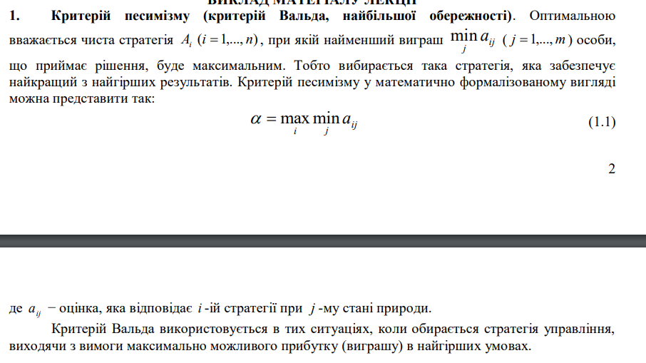
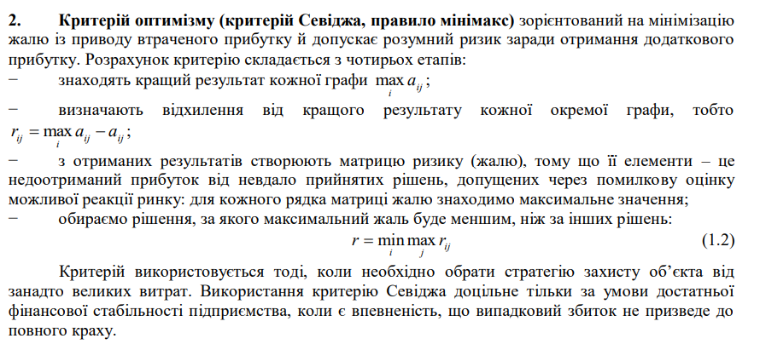
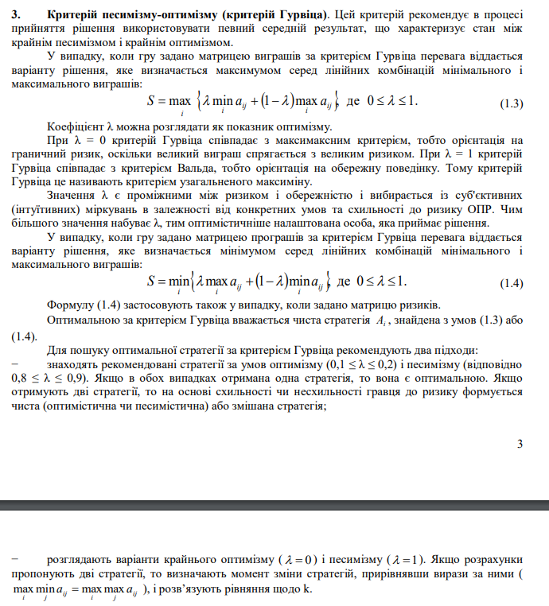
 | П1 | П2 | П3 | П4 | П5
А1 | 180 | 140 | k | 245-4k | 232
А2 | 420 | 120+10k | 140 | 220 | 100
А3 | 25+8k | 315 | 35 | 49 | 10(k+23)-50
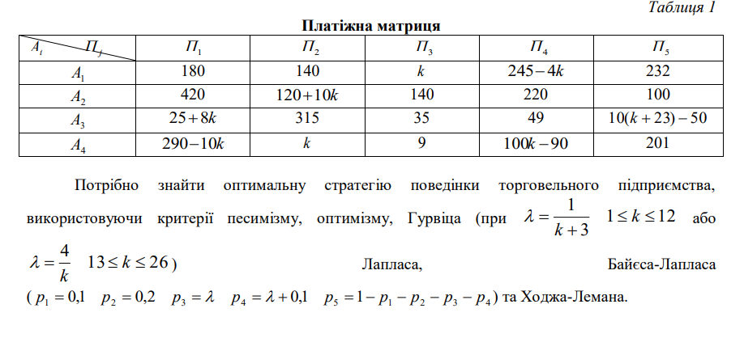
А4 | 290-10k | k | 9 | 100k-90 | 201

Критерій Вальда |  |  |  |  |  |  |  |  |  |  | Критерій оптимізму
Нехай k = | 7 |  |  |  |  |  |  |  |  |  | Нехай k = | 7

 | П1 | П2 | П3 | П4 | П5 | min |  |  |  |  |  | П1 | П2 | П3 | П4 | П5 | max
А1 | 180 | 140 | 7 | 217 | 232 | 7 |  |  |  |  | А1 | 180 | 140 | 7 | 217 | 232 | 232
А2 | 420 | 190 | 140 | 220 | 100 | 100 |  |  |  |  | А2 | 420 | 190 | 140 | 220 | 100 | 420
А3 | 81 | 315 | 35 | 49 | 250 | 35 |  |  |  |  | А3 | 81 | 315 | 35 | 49 | 250 | 315
А4 | 220 | 7 | 9 | 610 | 201 | 7 |  |  |  |  | А4 | 220 | 7 | 9 | 610 | 201 | 610
 |  |  |  |  |  |  | max | 100 |  |  |  |  |  |  |  |  |  | max | 610

Критерій Севіджа
Нехай k = | 7

 | П1 | П2 | П3 | П4 | П5 |  |  |  | П1 | П2 | П3 | П4 | П5 | max
А1 | 180 | 140 | 7 | 217 | 232 |  |  | А1 | 240 | 175 | 133 | 393 | 18 | 393
А2 | 420 | 190 | 140 | 220 | 100 |  |  | А2 | 0 | 125 | 0 | 390 | 150 | 390
А3 | 81 | 315 | 35 | 49 | 250 |  |  | А3 | 339 | 0 | 105 | 561 | 0 | 561
А4 | 220 | 7 | 9 | 610 | 201 |  |  | А4 | 200 | 308 | 131 | 0 | 49 | 308
max | 420 | 315 | 140 | 610 | 250 |  |  |  |  |  |  |  |  |  | min | 308

Критерій Гурвіца
Нехай k = | 7
λ = | 0.1
 | П1 | П2 | П3 | П4 | П5 | min | max
А1 | 180 | 140 | 7 | 217 | 232 | 7 | 232 | 209.5
А2 | 420 | 190 | 140 | 220 | 100 | 100 | 420 | 388
А3 | 81 | 315 | 35 | 49 | 250 | 35 | 315 | 287
А4 | 220 | 7 | 9 | 610 | 201 | 7 | 610 | 549.7
 |  |  |  |  |  |  |  |  | max | 549.7

Нехай k = | 16
λ = | 0.25
 | П1 | П2 | П3 | П4 | П5 | min | max
А1 | 180 | 140 | 16 | 181 | 232 | 16 | 232 | 210.4
А2 | 420 | 280 | 140 | 220 | 100 | 100 | 420 | 388
А3 | 153 | 315 | 35 | 49 | 340 | 35 | 340 | 309.5
А4 | 130 | 16 | 9 | 1510 | 201 | 9 | 1510 | 1359.9
 |  |  |  |  |  |  |  |  | max | 1359.9

Критерій Лапласа
Нехай k = | 7

 | П1 | П2 | П3 | П4 | П5 | середнє арифмет.
А1 | 180 | 140 | 7 | 217 | 232 | 155.2
А2 | 420 | 190 | 140 | 220 | 100 | 214
А3 | 81 | 315 | 35 | 49 | 250 | 146
А4 | 220 | 7 | 9 | 610 | 201 | 209.4
 |  |  |  |  |  |  |  | max | 214

Критерій Байєса-Лапласа
Нехай k = | 7
λ = | 0.1
 | П1 | П2 | П3 | П4 | П5 | сума
А1 | 180 | 140 | 7 | 217 | 232 | 182.9
А2 | 420 | 190 | 140 | 220 | 100 | 178
А3 | 81 | 315 | 35 | 49 | 250 | 184.4
А4 | 220 | 7 | 9 | 610 | 201 | 226.7
p | 0.1 | 0.2 | 0.1 | 0.2 | 0.4 |  | max | 226.7

Критерій Ходжа-Лемана
Нехай k = | 7
λ = | 0.1
 | П1 | П2 | П3 | П4 | П5 | сума | min
А1 | 180 | 140 | 7 | 217 | 232 | 182.9 | 7 | 24.59
А2 | 420 | 190 | 140 | 220 | 100 | 178 | 100 | 107.8
А3 | 81 | 315 | 35 | 49 | 250 | 184.4 | 35 | 49.94
А4 | 220 | 7 | 9 | 610 | 201 | 226.7 | 7 | 28.97
p | 0.1 | 0.2 | 0.1 | 0.2 | 0.4 |  |  |  | max | 107.8

Лист2
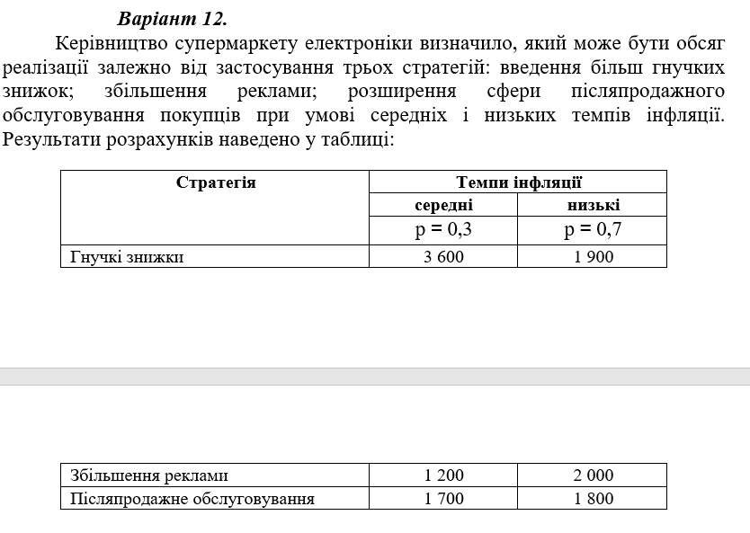
Стратегія |  | Темпи інфляції
 |  | середні | низькі
 |  | p = 0,3 | p = 0,7
Гнучкі знижки |  | 3600 | 1900
Збільшення реклами |  | 1200 | 2000
Післяпродажне обслуговування |  | 1700 | 1800

Критерій Вальда |  |  |  |  |  |  |  | Критерій оптимізму
 |  | середні | низькі | min |  |  |  |  |  |  | середні | низькі | max
Гнучкі знижки |  | 3600 | 1900 | 1900 |  |  |  | Гнучкі знижки |  |  | 3600 | 1900 | 3600
Збільшення реклами |  | 1200 | 2000 | 1200 |  |  |  | Збільшення реклами |  |  | 1200 | 2000 | 2000
Післяпродажне обслуговування |  | 1700 | 1800 | 1700 |  |  |  | Післяпродажне обслуговування |  |  | 1700 | 1800 | 1800
 |  |  |  |  | max | 1900 |  |  |  |  |  |  |  | max | 3600

Критерій Севіджа
 |  | середні | низькі |  |  |  |  |  | середні | низькі | max
Гнучкі знижки |  | 3600 | 1900 |  |  | Гнучкі знижки |  |  | 0 | 100 | 100
Збільшення реклами |  | 1200 | 2000 |  |  | Збільшення реклами |  |  | 2400 | 0 | 2400
Післяпродажне обслуговування |  | 1700 | 1800 |  |  | Післяпродажне обслуговування |  |  | 1900 | 200 | 1900
max |  | 3600 | 2000 |  |  |  |  |  |  |  |  | min | 100

Критерій Гурвіца
Нехай λ = | 0.5
 |  | середні | низькі | min | max
Гнучкі знижки |  | 3600 | 1900 | 1900 | 3600 | 2750
Збільшення реклами |  | 1200 | 2000 | 1200 | 2000 | 1600
Післяпродажне обслуговування |  | 1700 | 1800 | 1700 | 1800 | 1750
 |  |  |  |  |  |  | max | 2750

Критерій Лапласа
 |  | середні | низькі | середнє арифм.
Гнучкі знижки |  | 3600 | 1900 | 2750
Збільшення реклами |  | 1200 | 2000 | 1600
Післяпродажне обслуговування |  | 1700 | 1800 | 1750
 |  |  |  |  |  | max | 2750

Критерій Байєса-Лапласа
 |  | середні | низькі | сума
Гнучкі знижки |  | 3600 | 1900 | 2410
Збільшення реклами |  | 1200 | 2000 | 1760
Післяпродажне обслуговування |  | 1700 | 1800 | 1770
p |  | 0.3 | 0.7 |  | max | 2410

Критерій Ходжа-Лемана
Нехай λ = | 0.4
 |  | середні | низькі | сума | min
Гнучкі знижки |  | 3600 | 1900 | 2410 | 1900 | 2104
Збільшення реклами |  | 1200 | 2000 | 1760 | 1200 | 1424
Післяпродажне обслуговування |  | 1700 | 1800 | 1770 | 1700 | 1728
p |  | 0.3 | 0.7 |  |  |  | max | 2104

